2018_04_data
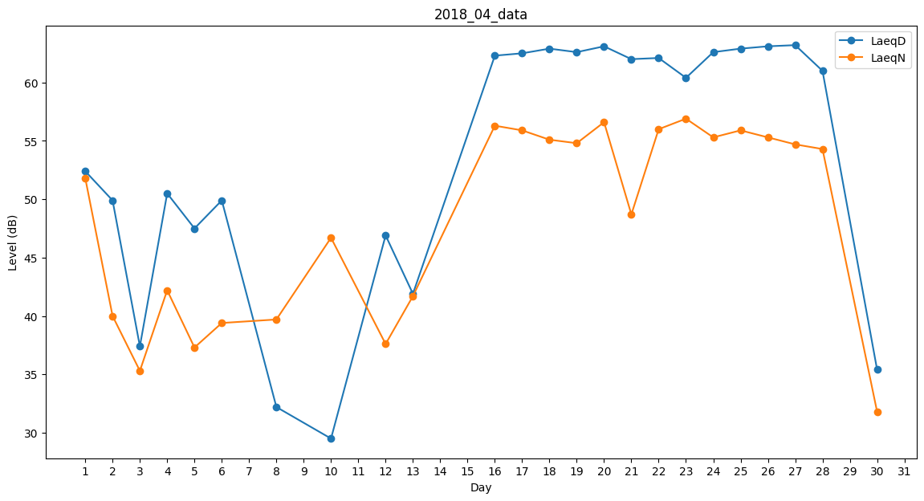
Day | LaeqD | LaeqN
1 | 52.4 | 51.8
2 | 49.9 | 40
3 | 37.4 | 35.3
4 | 50.5 | 42.2
5 | 47.5 | 37.3
6 | 49.9 | 39.4
7 | 0 | 31.1
8 | 32.2 | 39.7
9 | 41.5 | 0
10 | 29.5 | 46.7
11 | 48.9 | 0
12 | 46.9 | 37.6
13 | 41.9 | 41.7
14 | 46.7 | 0
15 | 0 | 48.8
16 | 62.3 | 56.3
17 | 62.5 | 55.9
18 | 62.9 | 55.1
19 | 62.6 | 54.8
20 | 63.1 | 56.6
21 | 62 | 48.7
22 | 62.1 | 56
23 | 60.4 | 56.9
24 | 62.6 | 55.3
25 | 62.9 | 55.9
26 | 63.1 | 55.3
27 | 63.2 | 54.7
28 | 61 | 54.3
29 | 40.7 | 0
30 | 35.4 | 31.8

